Estadísticas
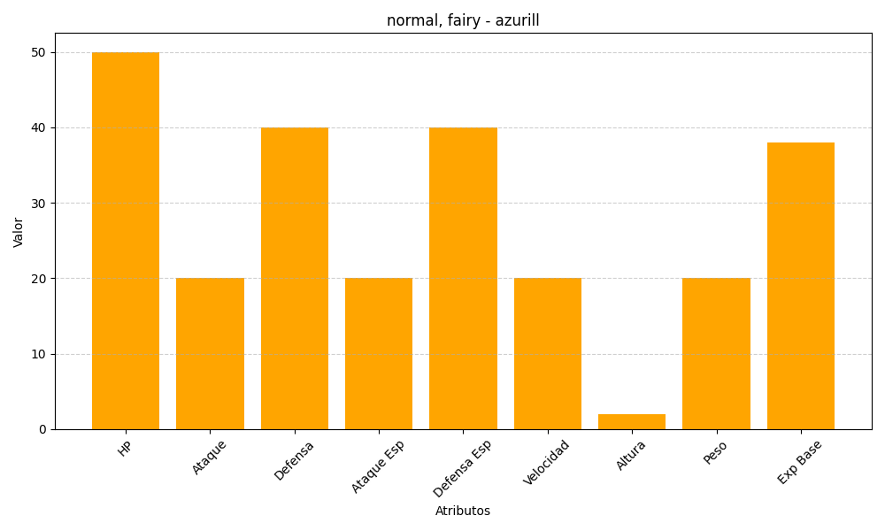
ID | Nombre | Tipo | HP | Ataque | Defensa | Ataque Especial | Defensa Especial | Velocidad | Altura | Peso | Experiencia Base
298 | azurill | normal, fairy | 50 | 20 | 40 | 20 | 40 | 20 | 2 | 20 | 38

